상품제안서
씽크웨이 세상깨끗한 물분사형 물걸레 청소기 TA-MV7 | 상품코드: F22437

 |  |  |  |  |  |  | 02-412-0044 | www.easy1.co.kr
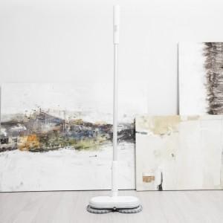

【상세/제작정보】 | 스티커는 500장 단위입니다. 풀컬러로 제작 가능하며 90*55mm이내 사이즈여야 합니다. 1박스에 6개입 입니다.

【인쇄/포장옵션】 | 스티커 / 시판박스

【공급단가】 | 수량 | 10~ | 50~ | 100~ | 300~ | 500~
*VAT별도 | 단가 | 85,320원 | 82,160원 | 79,000원 | 75,840원 | 73,940원

【상품 URL】 | http://www.easy1.co.kr/src/goods_detail.php?gdno=22437

